注册信息
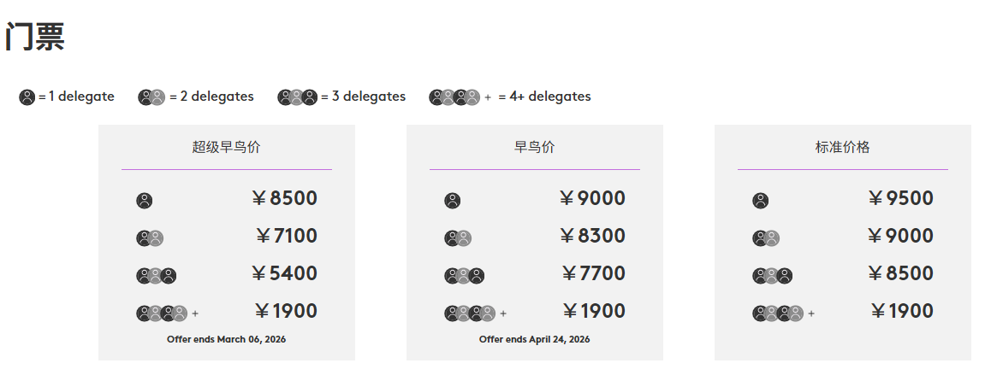

 |  | Retrieving data. Wait a few seconds and try to cut or copy again.

Fastmarkets Coaltrans China 2026 第十九届中国国际煤炭大会 |  |  |  |  |  | Please complete all required fields. 请填写以下所有必填字段。

 | attendee no. | *参会者姓名(中文) Full Name in Chinese | *参会者姓名(拼音) Full Name in Pinyin | * 英文名 English Name | *职位(中文) Job Title in Chinese | *职位(英文) Job Title in English | * 工作职能 Job Function | *公司名称（中文） Company Name in Chinese | *公司名称（英文） Company Name in English | *公司完整地址（英文） Full Company Address in English | * 公司类型 Company type (Metals) | *邮件地址 Email | *手机号 Mobile Phone Number | *座机 Telephone Number | *生日 Delegate Date of Birth | *国籍 Delegate Nationality | *居住国 Delegate Country of Residency | *饮食要求 Dietary Requirements
 | 1
 | 2
 | 3
 | 4
 | 5
Invoice Details 发票信息
*选择发票类别 Type of Invoice |  | ○增值税普通发票 General VAT invoice ○ 增值税专用发票 Special VAT Invoice
*发票抬头 Invoice Title
*开户行 Bank Name
*账号 Account Number
*注册地址 Registered Address
*发票寄送地址 Invoice Delivery Address
*税号 Tax Number
*注册电话 Registered Phone Number
*发票收件人及电话 Name and Mobile number of Invoice Recipient
PAYMENT METHOD 付款方式
Telegraphic Transfer （Please see the details below） 电汇 (详细付款信息请见下方)
Account Name: RISI Consulting (Beijing) Co., Ltd. Account No.:726-038615-001 Opening Sub-Branch: HSBC Bank (China) Company Limited, Beijing Branch Bank Address:Shop 102, B1/F, Fortune Financial Center, No. 5 Dong San Huan Zhong Road, Chaoyang District, Beijing 100020, China Swift Code: HSBCCNSHBJG 账户名: 博闻锐思商务咨询（北京）有限公司 账号: 726-038615-001 开户行:汇丰银行(中国)有限公司北京北京分行 开户行地址:北京市朝阳区东三环中路5号财富金融中心B1层102商铺（100020） SWIFT CODE: HSBCCNSHBJG

Alipay支付宝
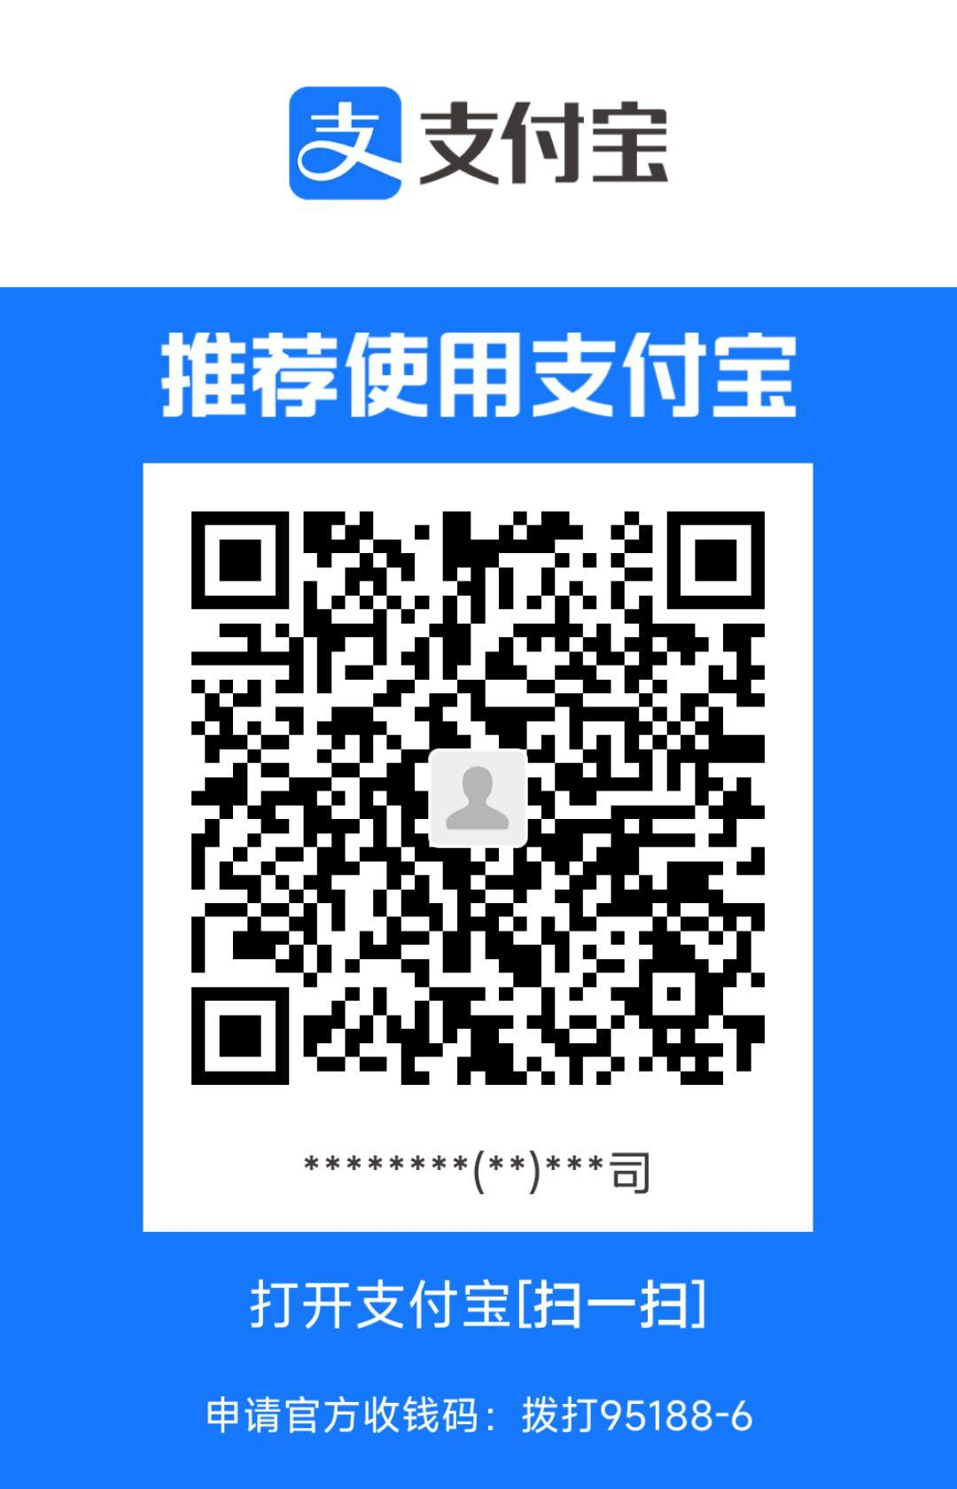

注：如使用支付宝支付，请在支付界面备注参会的公司名称，谢谢！

